損益分岐点売上高
 |  |  | 1月度 | 2月度 | 3月度 | 4月度 | 5月度 | 6月度 | 7月度 | 8月度 | 9月度 | 10月度 | 11月度 | 12月度
 | 売上・費用分布 | 売上高 | 23,800,000 | 21,301,000 | 19,051,000 | 28,060,000 | 26,070,000 | 25,432,000
 |  | 費用合計 | 20,490,300 | 19,901,356 | 19,217,586 | 23,319,410 | 22,229,720 | 21,819,092
 |  | データ数 | 6

最小二乗法による近似
損益分岐点売上高 = 固定費 / (1-変動費率)

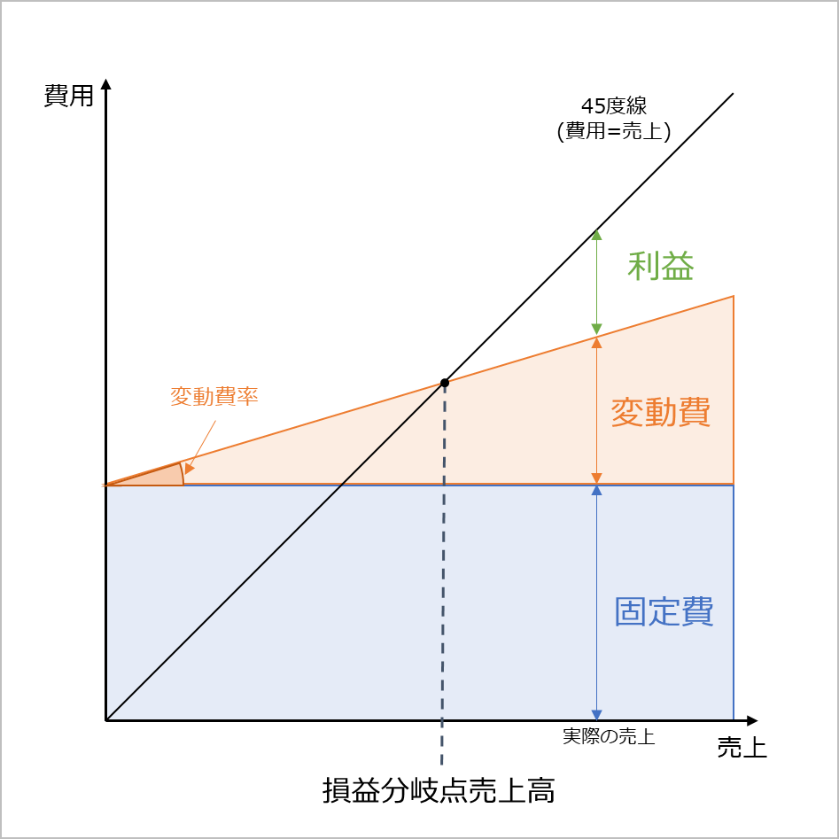
勘定科目法
(損益計算書の勘定科目ごとに設定した「固定費」「変動費」と「売上高」の平均値から算出しています。)
 | 売上高 | 23,952,333
 | 固定費 | 9,727,802
 | 変動費 | 11,435,108
 | 変動費率 | 0.477
 | 損益分岐点売上高 | 18,614,634

最小二乗法
(売上と費用合計の数字のみで算出しています。)
 | 売上高 | 23,952,333
 | 固定費 | 10,169,497
 | 変動費 | 10,993,414
 | 変動費率 | 0.459
 | 損益分岐点売上高 | 18,796,565

損益計算書_説明
勘定科目ごとに
固定費 または 変動費の区分を入力してください。
固定費・変動費に明確に分けられない勘定科目については「固変混合」を選択し、B列に固定費の割合を
0～１の数字で入力してください。
(直観的なもので大丈夫です。)
売上・原価・販売費および一般管理費の欄に
月次決算の明細等を入力してください。
勘定項目などは、それぞれの企業の状況に合わせ
書き換えても大丈夫です。
固定/変動 | 固定割合 | 勘定科目 | 1月度 | 2月度 | 3月度 | 4月度 | 5月度 | 6月度 | 7月度 | 8月度 | 9月度 | 10月度 | 11月度 | 12月度 | 平均値 | 固定費 | 変動費 | Error
 |  | 売上高 | 23,800,000 | 21,301,000 | 19,051,000 | 28,060,000 | 26,070,000 | 25,432,000 |  |  |  |  |  |  | 23,952,333
 |  | 売上 | 23,800,000 | 21,301,000 | 19,051,000 | 28,060,000 | 26,070,000 | 25,432,000 |  |  |  |  |  |  | 23,952,333
 |  | 売上値引
セルに色がついているところは数式が入っているところなので書き換えないようにしてください。
(行を追加した場合などは数式もコピーしてください。)
 |  | 売上戻り

 |  | 原価 | 13,439,000 | 13,014,220 | 12,516,550 | 15,948,200 | 15,010,400 | 14,698,040 |  |  |  |  |  |  | 14,104,402
変動費 |  | 材料費 | 5,236,000 | 4,726,220 | 4,191,220 | 6,213,200 | 5,750,400 | 5,635,040 |  |  |  |  |  |  | 5,292,013 |  | 5,292,013
固変混合 | 0.8 | 労務費 | 3,290,000 | 3,520,000 | 3,733,330 | 3,950,000 | 3,690,000 | 3,585,000 |  |  |  |  |  |  | 3,628,055 | 2,902,444 | 725,611
変動費 |  | 外注費 | 4,060,000 | 3,870,000 | 3,750,000 | 4,805,000 | 4,635,000 | 4,550,000 |  |  |  |  |  |  | 4,278,333 |  | 4,278,333
固変混合 | 0.8 | 経費 | 853,000 | 898,000 | 842,000 | 980,000 | 935,000 | 928,000 |  |  |  |  |  |  | 906,000 | 724,800 | 181,200

 |  | 売上総利益 | 10,361,000 | 8,286,780 | 6,534,450 | 12,111,800 | 11,059,600 | 10,733,960 |  |  |  |  |  |  | 9,847,932
 |  | 販売費および一般管理費 | 7,051,300 | 6,887,136 | 6,701,036 | 7,371,210 | 7,219,320 | 7,121,052 |  |  |  |  |  |  | 7,058,509
固定費 |  | 役員報酬 | 500,000 | 500,000 | 500,000 | 500,000 | 500,000 | 500,000 |  |  |  |  |  |  | 500,000 | 500,000
固定費 |  | 給料手当 | 2,450,000 | 2,380,000 | 2,250,000 | 2,467,500 | 2,410,000 | 2,380,000 |  |  |  |  |  |  | 2,389,583 | 2,389,583
固定費 |  | 雑給
固定費 |  | 賞与 | 450,000 | 450,000 | 450,000 | 450,000 | 450,000 | 450,000 |  |  |  |  |  |  | 450,000 | 450,000
固定費 |  | 賞与引当金繰入額
固定費 |  | 退職金
固定費 |  | 退職給付費用
固定費 |  | 法定福利費 | 435,000 | 435,000 | 432,000 | 436,700 | 434,000 | 432,000 |  |  |  |  |  |  | 434,117 | 434,117
固定費 |  | 福利厚生費
固変混合 | 0.5 | 旅費交通費 | 150,000 | 125,000 | 170,000 | 260,000 | 243,000 | 200,000 |  |  |  |  |  |  | 191,333 | 95,667 | 95,667
固定費 |  | 車両費
固定費 |  | 修繕費
固定費 |  | 通信費 | 20,500 | 20,500 | 21,000 | 21,000 | 20,000 | 21,000 |  |  |  |  |  |  | 20,667 | 20,667
固定費 |  | 広告宣伝費 | 100,000 | 100,000 | 100,000 | 100,000 | 100,000 | 100,000 |  |  |  |  |  |  | 100,000 | 100,000
固定費 |  | 接待交際費 | 5,000 | 48,000 | 20,000 | 25,000 | 10,800 | 15,000 |  |  |  |  |  |  | 20,633 | 20,633
固定費 |  | 会議費
変動費 |  | 荷造運賃 | 142,800 | 127,806 | 114,306 | 168,360 | 156,420 | 152,592 |  |  |  |  |  |  | 143,714 |  | 143,714
変動費 |  | 販売手数料 | 714,000 | 639,030 | 571,530 | 841,800 | 782,100 | 762,960 |  |  |  |  |  |  | 718,570 |  | 718,570
固定費 |  | 地代家賃 | 970,000 | 970,000 | 970,000 | 970,000 | 970,000 | 970,000 |  |  |  |  |  |  | 970,000 | 970,000
固定費 |  | 水道光熱費 | 380,000 | 370,000 | 370,000 | 412,000 | 405,000 | 410,000 |  |  |  |  |  |  | 391,167 | 391,167
固定費 |  | 消耗品費 | 35,000 | 22,800 | 33,200 | 19,850 | 39,000 | 28,500 |  |  |  |  |  |  | 29,725 | 29,725
固定費 |  | 事務用品費
固定費 |  | 保険料
固定費 |  | 租税公課
固定費 |  | 賃借料
固定費 |  | 新聞図書費 | 12,000 | 12,000 | 12,000 | 12,000 | 12,000 | 12,000 |  |  |  |  |  |  | 12,000 | 12,000
固定費 |  | 貸倒損失
固定費 |  | 貸倒引当金繰入額
固定費 |  | 諸会費 | 35,000 | 35,000 | 35,000 | 35,000 | 35,000 | 35,000 |  |  |  |  |  |  | 35,000 | 35,000
固定費 |  | 支払手数料
固定費 |  | 寄付金
固定費 |  | 研究開発費 | 152,000 | 152,000 | 152,000 | 152,000 | 152,000 | 152,000 |  |  |  |  |  |  | 152,000 | 152,000
固定費 |  | 減価償却費 | 500,000 | 500,000 | 500,000 | 500,000 | 500,000 | 500,000 |  |  |  |  |  |  | 500,000 | 500,000
固定費 |  | 雑費

 |  | 営業利益 | 3,309,700 | 1,399,644 | (166,586) | 4,740,590 | 3,840,280 | 3,612,908 |  |  |  |  |  |  | 2,789,423

 |  |  |  |  |  |  |  |  |  |  |  |  |  |  | 売上高 | 固定費 | 変動費
 |  |  |  |  |  |  |  |  |  |  |  |  |  |  | 23,952,333 | 9,727,802 | 11,435,108

